Banco de doações

Tipo Sanguíneo | Total Doado (ml) | Quantidade (Receber) |  | FIltro p/ Doador: | Tipo | Quantidade
O- | 1325 | 1325 |  | Murilo Vieira | AB- | 365
O+ | 1137 | 2462
A- | 787 | 2112 |  | Filtro por Tipagem: | Doações | Total | Para quem pode doar? | De quem recebe?
A+ | 975 | 4224 |  | AB- | 365 | 935 | AB-, AB+ | O-, A-, B-, AB-
B- | 977 | 2302 |  |  | 415
B+ | 1442 | 4881 |  |  | 155
AB- | 935 | 4024
Total Doado (ml)
AB+ | 450 | 8028

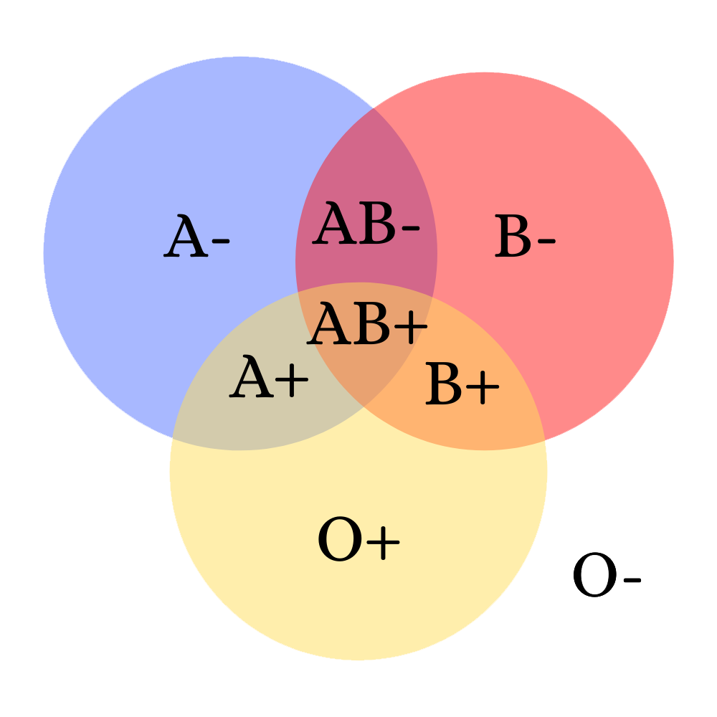
Total em estoque: | 8028 |  | Diagrama de Doação

